Nablarchコンテンツ一覧 (2)
DOMエンジン
業務画面JSP

UI部品ウィジェット
業務画面テンプレート

ブラウザ画面
javascript
UI 部品

サードパーティスクリプト
jQuery
sugar.js
require.js
業務画面JSP
タグライブラリスタブ

ローカルデモ用JSPレンダリングエンジン
(javascript)
UI部品ウィジェット
業務画面テンプレート

javascriptエンジン
DOMエンジン

javascript
UI 部品

タグライブラリ
サードパーティスクリプト
jQuery
sugar.js
require.js

ブラウザ

JSPレンダリングエンジン
(Jasper2など)

javascriptエンジン
DOM
HTML

HTMLパーサ
ブラウザ
アプリケーションサーバ/JavaVM

ブラウザ画面
業務画面JSP
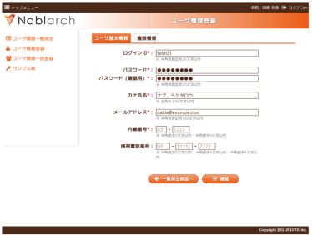

UI部品ウィジェット
業務画面テンプレート

UI部品ウィジェットや、業務画面テンプレートが依存する
タグライブラリ群は、javascriptによるスタブ実装となる。
サードパーティ
JSライブラリ
JavaScript
UI部品
タグライブラリ スタブJS

DOMレンダラ

DOMを描画
業務画面JSPローカル表示機能

Nablarch基盤ライブラリ
JavaScriptエンジン
業務コンポーネント

JSPを直接DOMに変換
Webブラウザ

HTMLパーサ

Nablarch基盤ライブラリ

アプリケーションサーバ、JVM

クライアント
サーバ

ブラウザ画面
業務画面JSP


UI部品ウィジェット
業務画面テンプレート

タグライブラリ
DOMレンダラ
サードパーティ
JSライブラリ
JavaScript
UI部品
JSPレンダリングエンジン
(Jasper2 など)
DOMを描画

JavaScriptエンジン
アプリケーションサーバ
/ Java VM
JSPをHTMLに変換

Webブラウザ

HTMLパーサ
HTMLをDOMに変換

HTMLをブラウザに送信

